关系图
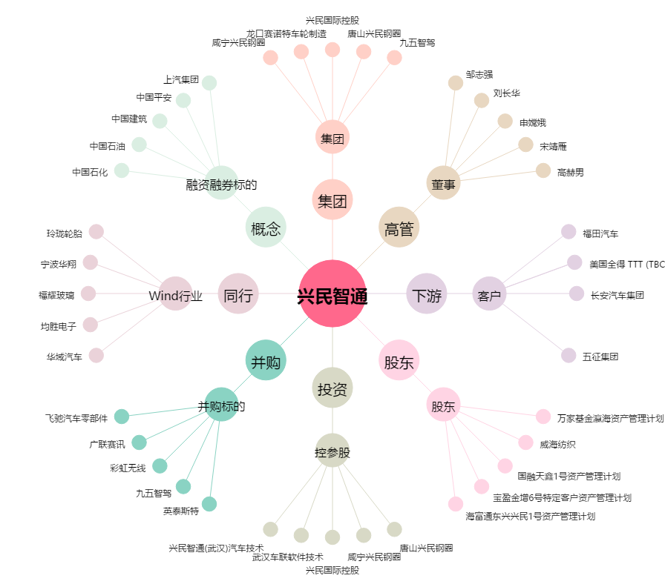
兴民智通[002355.SZ] - 关系概览图

